Sheet1
入库清单 |  |  |  |  | 箱单信息
义乌新库房地址：雪峰西路751号（高德导航义乌华鼎锦纶股份有限公司院里）接货电话：18072363466 上班时间：早8.30到晚19点， 收货人（客户代码CZ3187） |  |  | 客户代码:CZ3187
 |  |  | 运输方式:TIR卡航

 |  |  | CZ3187-0527-18

序号 | 产品信息 | 外箱箱唛 |  | 数量 | 图片 | 重量 | 体积 | 产品名 | 材质
1 | 37255-Y07U0001-B03 新款起身扶手 申购：PR2605050098 ，PR2605270072 | CZ3187-0527-18-1 |  | 5 | 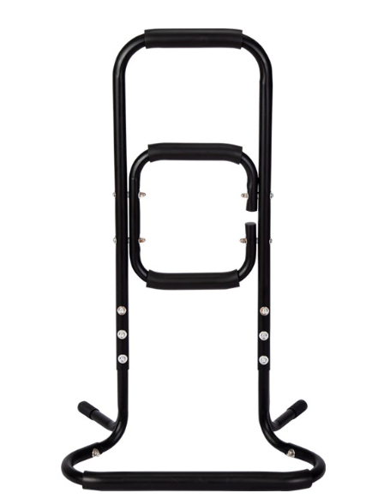 | 297 | 1.58 | 新款扶手 | 金属
 |  | CZ3187-0527-18-2 |  | 5
 |  | CZ3187-0527-18-3 |  | 5
 |  | CZ3187-0527-18-4 |  | 5
 |  | CZ3187-0527-18-5 |  | 5
 |  | CZ3187-0527-18-6 |  | 5
 |  | CZ3187-0527-18-7 |  | 5
 |  | CZ3187-0527-18-8 |  | 5
 |  | CZ3187-0527-18-9 |  | 5
 |  | CZ3187-0527-18-10 |  | 5
 |  | CZ3187-0527-18-11 |  | 5
 |  | CZ3187-0527-18-12 |  | 5
 |  | CZ3187-0527-18-13 |  | 5
 |  | CZ3187-0527-18-14 |  | 5
 |  | CZ3187-0527-18-15 |  | 5
 |  | CZ3187-0527-18-16 |  | 5
 |  | CZ3187-0527-18-17 |  | 5
 |  | CZ3187-0527-18-18 |  | 5

 |  |  |  |  |  | 总重量 | 总体积 | 密度
 |  |  |  |  |  | 297 | 1.58 | 187.97

